Sheet1
采购配置清单
序号 | 采购货物名称 | 规格或配置技术参数 | 单位 | 采购数量 | 市场单价（元） | 合计（元） | 备注 | 参考品牌型号 | 参考样式
1 | 转速控制器 | 如图。 | 个 | 2 | 2200 | 4400 | 以上报价包含货物价款、税款、备件、专用工具、安装、调试、检验、技术培训、包装、 运输以及接口费等全部费用。可根据需要联系综合维修班到现场查看实物。自成交之日起，10个工作日内完成维修并正常使用。 | 孚创 | 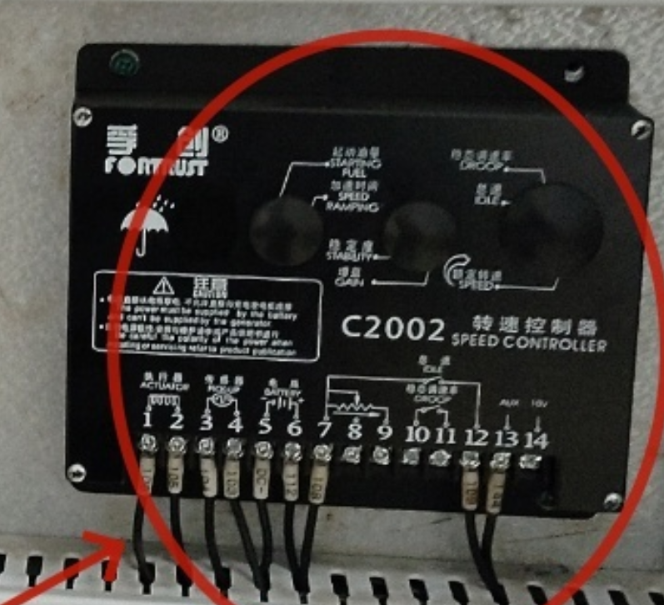
2 | 发电机组并机控制屏 | 如图 | 个 | 2 | 5300 | 10600
3 | 电瓶开关 | 材质：铜 | 个 | 2 | 60 | 120
4 | 维修工时费 |  | 项 | 1 | 1500 | 1500
 |  | 合计 |  |  |  | 16620
需求：以上报价包含货物价款、税款、备件、专用工具、安装、调试、检验、技术培训、包装、 运输以及接口费等全部费用。可根据需要联系综合维修班到现场查看实物。自成交之日起，10个工作日内完成维修并正常使用。

